Chi tiết địa chất
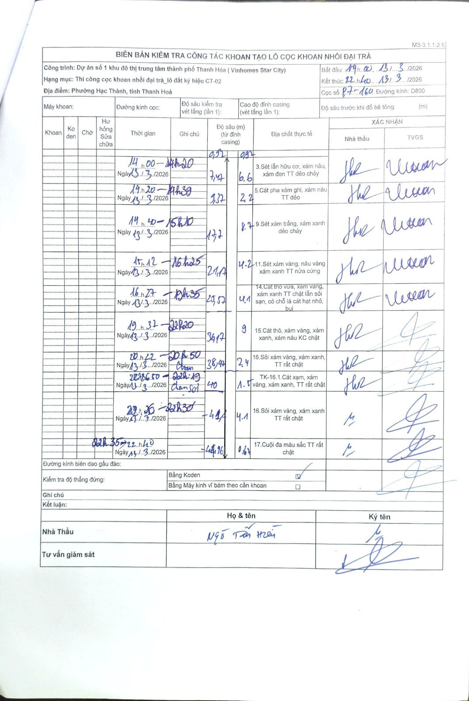
Dự án | Dự án số 1 khu đô thị trung tâm thành phố Thanh Hóa ( Vinhomes Star City)
Hạng mục | Thi công cọc khoan nhồi đại trà_lô đất ký hiệu CT-02
Tên bộ phận | Phường Hạc Thành, tỉnh Thanh Hoá
Số hiệu cọc | P7-160
Biên bản số
Đường kính | D800
Bắt đầu thi công | 14:00 13/03/2026
Kết thúc thi công | 22:40 13/03/2026

Địa chất TT | Đường kính | Mô tả lớp thiết kế | Từ (h) | Đến (h) | Cao độ từ | Cao độ đến | T.Gian (h) | Dài (m) | V (m/h) | Ghi chú
1 | D800 | Sét lẫn hữu cơ, xám nâu, xám đen TT dẻo chảy | 14h00 13/03/2026 | 14h20 13/03/2026 | -0.92 | -7.47 | 0.33 | 6.55 | 19.65
2 | D800 | Cát pha xám ghi, xám nâu TT dẻo | 14h20 13/03/2026 | 14h39 13/03/2026 | -7.47 | -9.37 | 0.32 | 1.9 | 6
3 | D800 | Sét xám trắng, xám xanh dẻo chảy | 14h40 13/03/2026 | 15h10 13/03/2026 | -9.37 | -17.7 | 0.5 | 8.33 | 16.66
4 | D800 | Sét xám vàng, nâu vàng xám xanh TT nửa cứng | 15h12 13/03/2026 | 16h25 13/03/2026 | -17.7 | -21.17 | 1.22 | 3.47 | 2.85
5 | D800 | Cát thô vừa, xám vàng, xám xanh TT chặt lẫn sỏi sạn, có chỗ là cát hạt nhỏ, bụi | 16h27 13/03/2026 | 19h35 13/03/2026 | -21.17 | -25.57 | 3.13 | 4.4 | 1.4
6 | D800 | Cát thô, xám vàng, xám xanh, xám nâu KC chặt | 19h37 13/03/2026 | 22h20 13/03/2026 | -25.57 | -36.17 | 2.72 | 10.6 | 3.9
7 | D800 | Sỏi xám vàng, xám xanh, TT rất chặt | 22h22 13/03/2026 | 22h50 13/03/2026 | -36.17 | -38.47 | 0.47 | 2.3 | 4.93
8 | D800 | TK-16.1. Cát xám, xám vàng, xám xanh, TT rất chặt | 22h50 13/03/2026 | 23h19 13/03/2026 | -38.47 | -40 | 0.48 | 1.53 | 3.17 | Trám sạn sỏi
9 | D800 | Sỏi xám vàng, xám xanh TT rất chặt | 23h26 13/03/2026 | 23h30 13/03/2026 | -40 | -44.1 | 0.07 | 4.1 | 61.5
10 | D800 | Cuội đá màu sắc TT rất chặt | 23h35 14/03/2026 | 22h40 14/03/2026 | -44.1 | -44.76 | 23.08 | 0.66 | 0.03

ẢNH BIÊN BẢN GỐC

